Sheet1
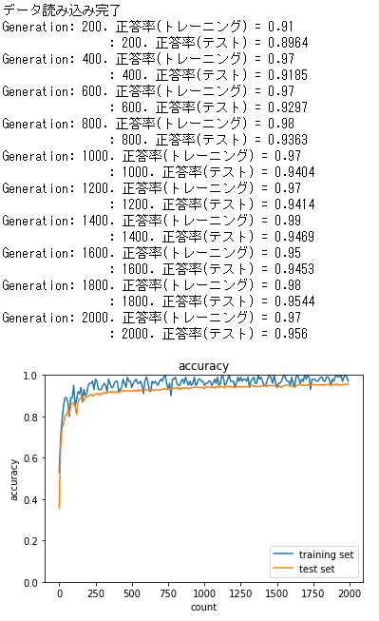
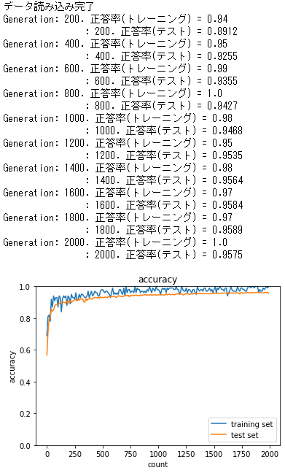
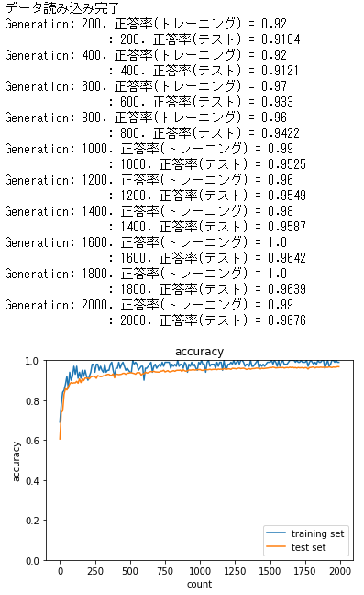
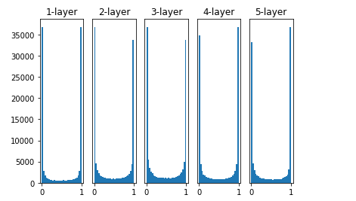
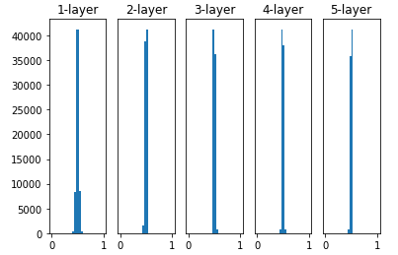
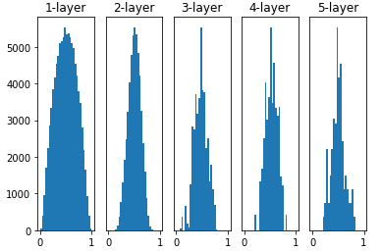
シグモイド関数の場合

 | 重みの初期値は標準正規分布
 | hidden_size_list=[40, 20] | hidden_size_list=[100, 30] | hidden_size_list=[200, 50]
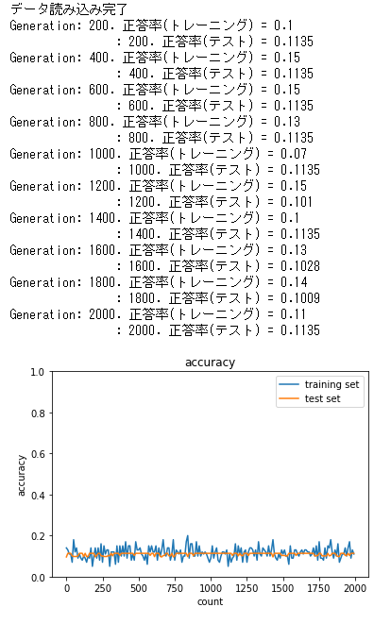
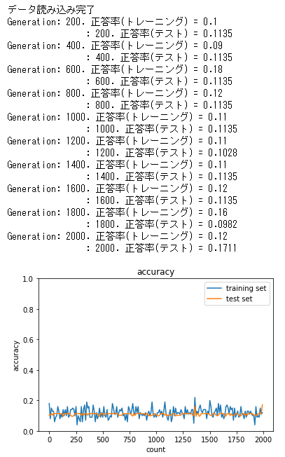
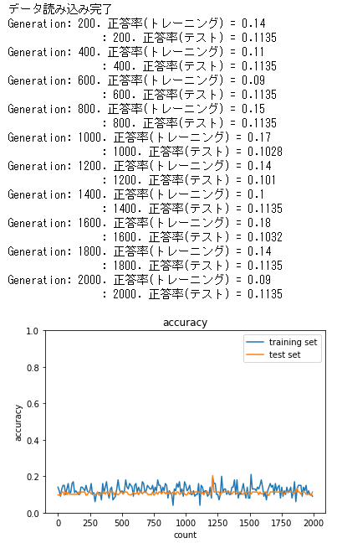

 | 重みの初期値はXavier
 | hidden_size_list=[40, 20] | hidden_size_list=[100, 30] | hidden_size_list=[200, 50]
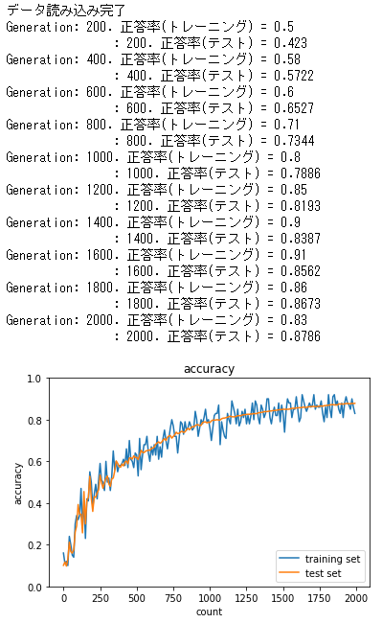
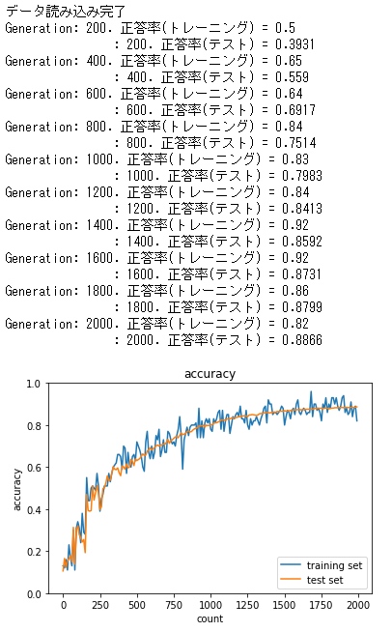
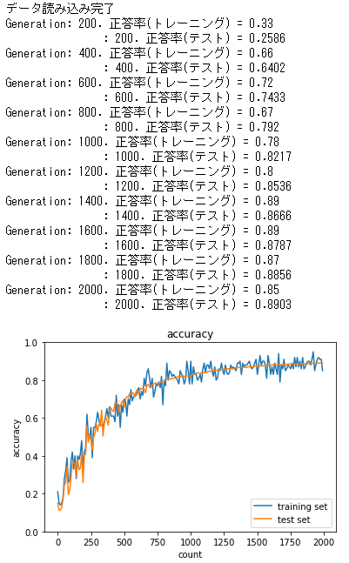

 | 重みの初期値はHe
 | hidden_size_list=[40, 20] | hidden_size_list=[100, 30] | hidden_size_list=[200, 50]
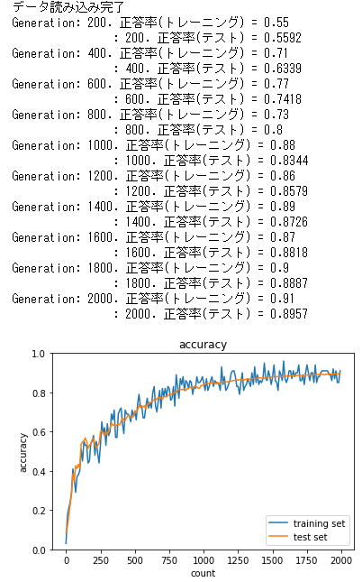
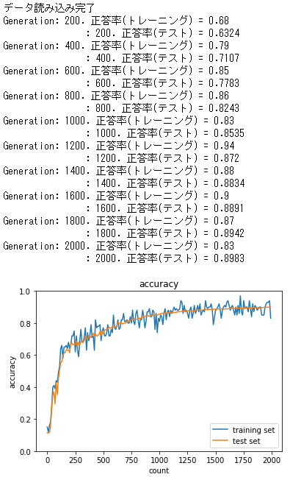
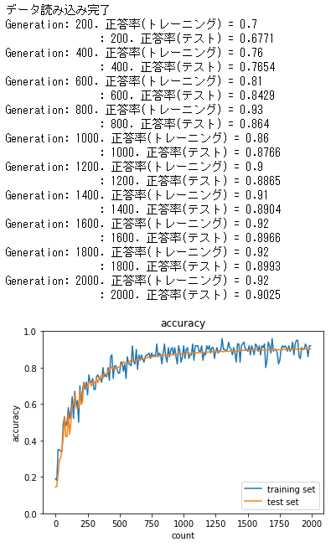

ReLU関数の場合

 | 重みの初期値は標準正規分布
 | hidden_size_list=[40, 20] | hidden_size_list=[100, 30] | hidden_size_list=[200, 50]
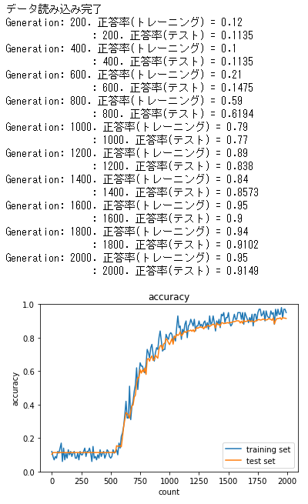
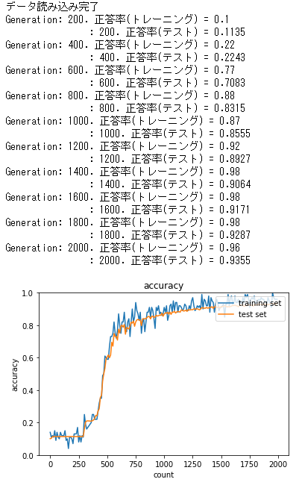
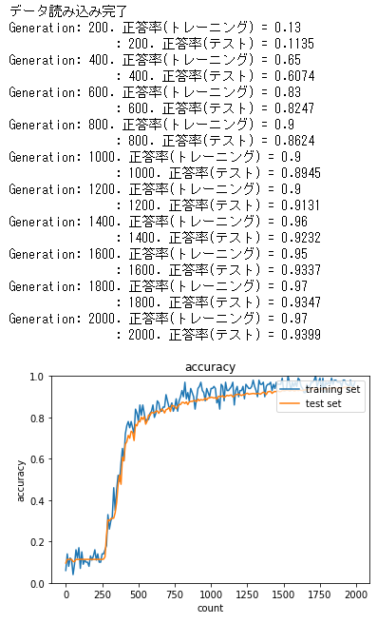

 | 重みの初期値はXavier
 | hidden_size_list=[40, 20] | hidden_size_list=[100, 30] | hidden_size_list=[200, 50]
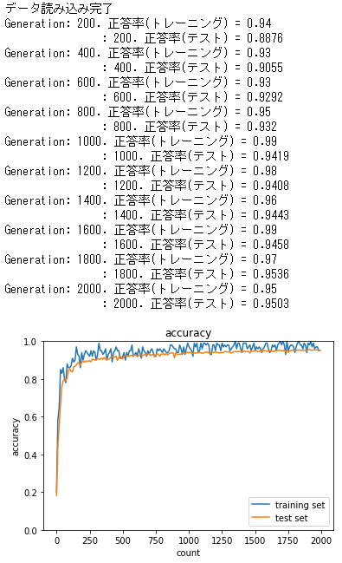
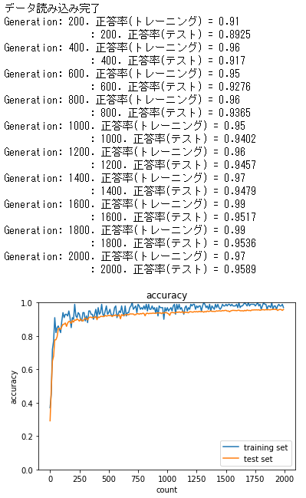
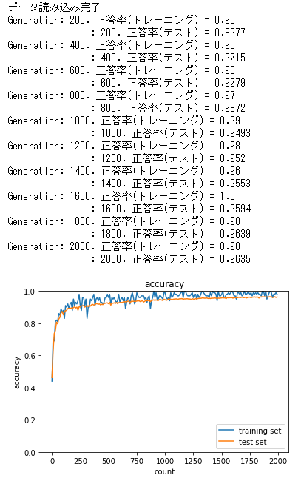

 | 重みの初期値はHe
 | hidden_size_list=[40, 20] | hidden_size_list=[100, 30] | hidden_size_list=[200, 50]

